Баг-репорт
Номер | Название | Приоритет | Предусловия | Шаги | Результат | Окружение | Скриншот
BR-001 | Орфографическая ошибка в слове "получили" | Средний | Открыта главная страница сайта https://test-powerbank.astondevs.ru/ | Пользователь прокрутил страницу сайта вниз | Результат: орфографическая ошибка в слове "получили" Ожидаемый результат: предложения написаны без ошибок | Браузер: Google Chrome Версия:121.0.6167.140 (Официальная сборка), (64 бит) | 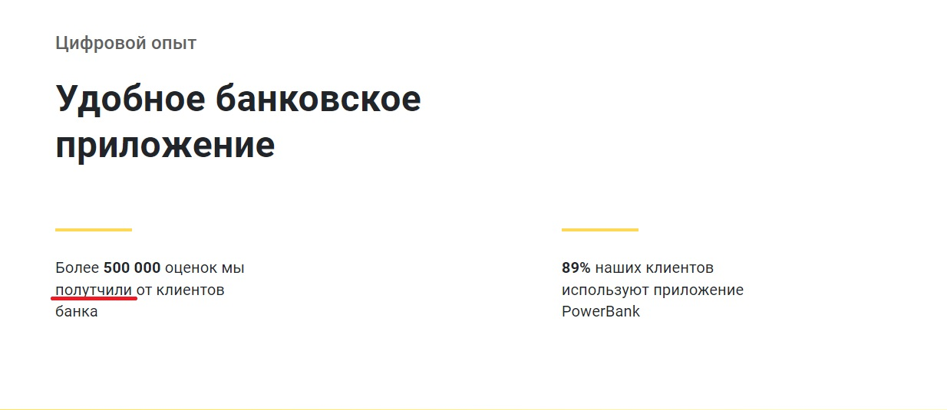
BR-002 | Граматическая ошибка в слове "банкоматов" | Средний | Открыта главная страница сайта https://test-powerbank.astondevs.ru/ | Пользователь прокрутил страницу сайта вниз | Результат: граматическая ошибка в слове "банкоматов" Ожидаемый результат: предложения написаны без ошибок | Браузер: Google Chrome Версия:121.0.6167.140 (Официальная сборка), (64 бит) | 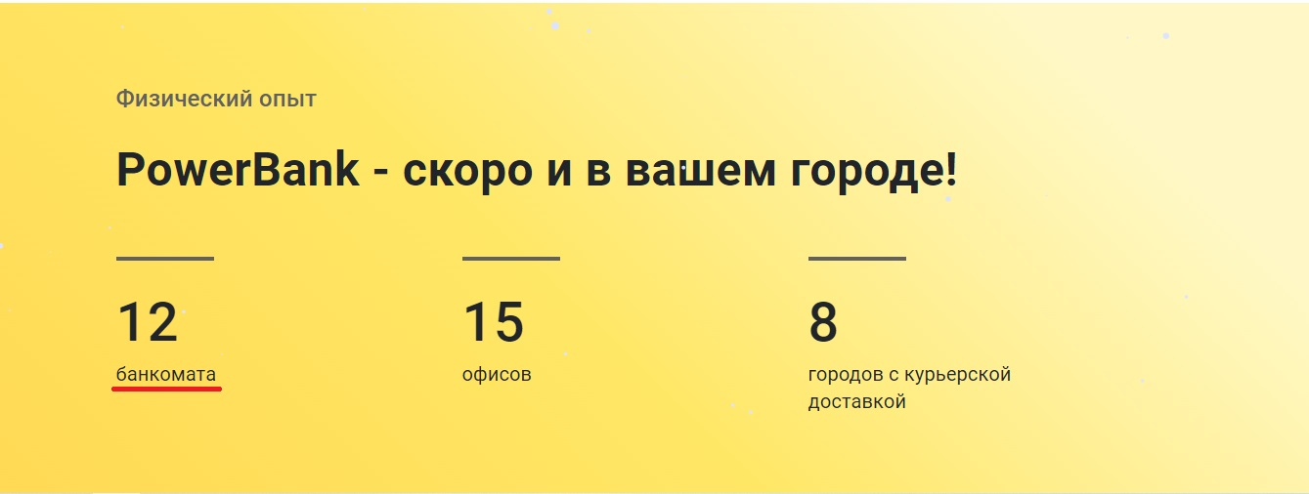
BR-003 | Несоответствие числового и звёздного рейтингов приложения | Средний | Открыта главная страница сайта https://test-powerbank.astondevs.ru/ | Пользователь прокрутил страницу сайта вниз | Результат: несоответствие числового и звёздного рейтингов приложения Ожидаемый результат: звёздный и числовой рейтинг соответствуют | Браузер: Google Chrome Версия:121.0.6167.140 (Официальная сборка), (64 бит) | 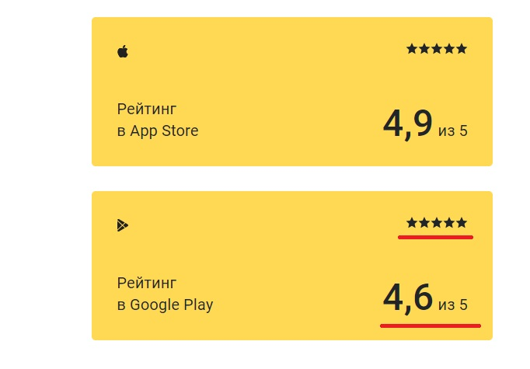
BR-004 | Некорректное словосочетание | Средний | Открыта главная страница сайта https://test-powerbank.astondevs.ru/ | Пользователь прокрутил страницу сайта вниз | Результат: некорректное словосочетание. Следует заменить на словосочетание "приложение банка" Ожидаемый результат: предложения написаны без ошибок | Браузер: Google Chrome Версия:121.0.6167.140 (Официальная сборка), (64 бит) | 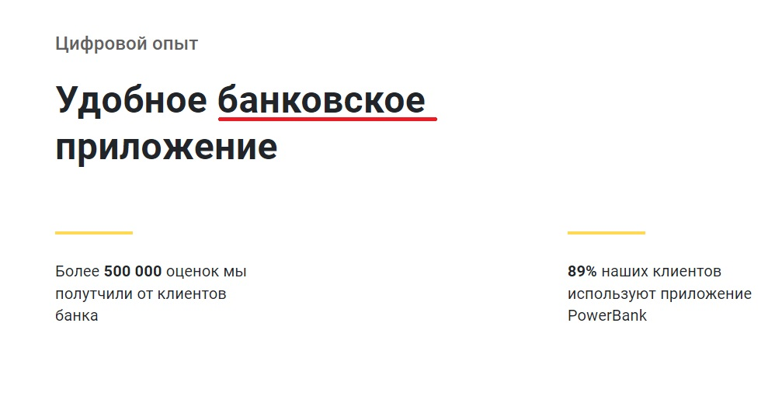
BR-005 | Ошибка доступа на сайт по ссылке "App Store" | Критический | Открыта главная страница сайта https://test-powerbank.astondevs.ru/ | 1) Пользователь нажал на кнопку "Download on the AppStore"; 2) Открылась страница | Результат: ошибка доступа на сайт Ожидаемый результат: открылась ссылка на сайт | Браузер: Google Chrome Версия:121.0.6167.140 (Официальная сборка), (64 бит)
BR-006 | Ошибка доступа на сайт по ссылке "Android" | Критический | Открыта главная страница сайта https://test-powerbank.astondevs.ru/ | 1) Пользователь нажал на кнопку "Download for Android"; 2) Открылась страница | Результат: ошибка доступа на сайт Ожидаемый результат: открылась ссылка на сайт | Браузер: Google Chrome Версия:121.0.6167.140 (Официальная сборка), (64 бит)
BR-007 | Вторая и третья порядковые кнопки не активны | Важный | Открыта главная страница сайта https://test-powerbank.astondevs.ru/ | Пользователь нажал на порядковые кнопку для смены информационного блока на странице сайта | Результат: вторая и третья порядковые кнопки не активны, смена блока не произошла Ожидаемый результат: сменился информационный блок на странице сайта | Браузер: Google Chrome Версия:121.0.6167.140 (Официальная сборка), (64 бит) | 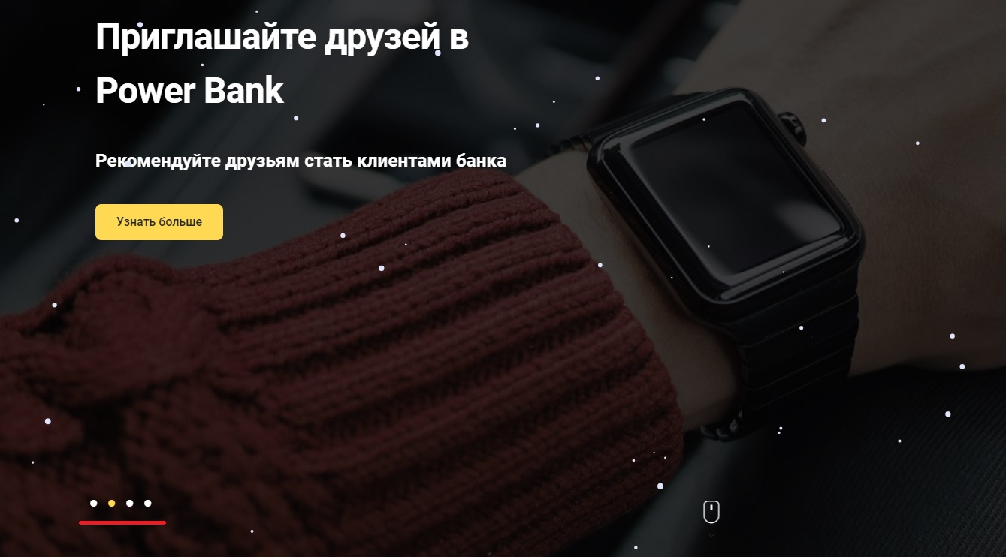
BR-008 | На карте не отображаются доступные отделения | Средний | Открыта страница "Банкоматы и отделения"сайта https://test-powerbank.astondevs.ru/ | 1) Пользователь нажал на строку "Банкоматы и отделения"; 2) Открылась страница с картой; 3) Пользователь нажал на кнопку фильтра "работает в будние дни" | Результат: ни одно отделение не отображается на карте Ожидаемый результат: отображаются все отделения работающие в будние дни | Браузер: Google Chrome Версия:121.0.6167.140 (Официальная сборка), (64 бит) | 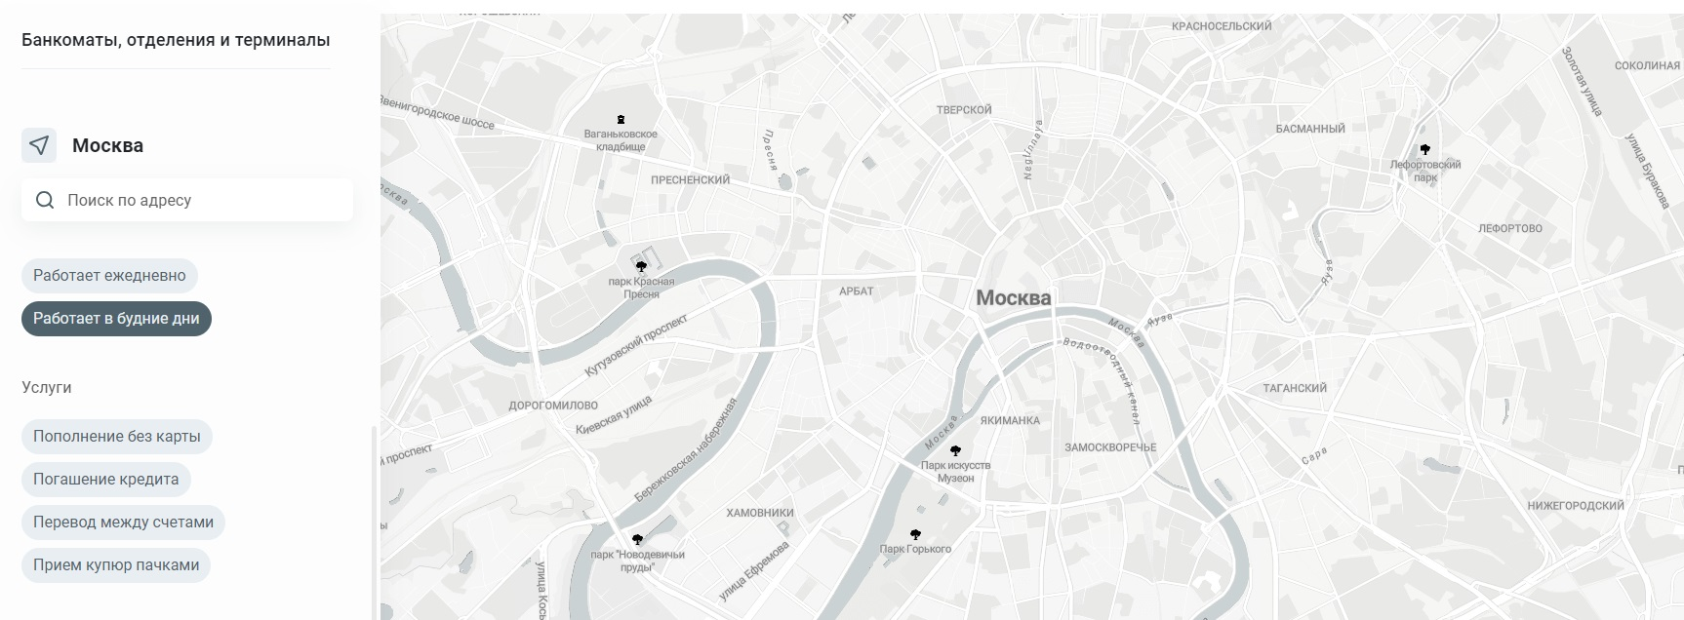
BR-009 | Орфографические ошибки в словосочетании "китайский юань" | Средний | Открыта страница "Курсы валют" сайта https://test-powerbank.astondevs.ru/ | 1) Пользователь нажал на строку "Курсы валют"; 2) Открылась страница с перечнем курсов валют; | Результат: орфографические ошибки в словосочетании "китайский юань" Ожидаемый результат: предложения написаны без ошибок | Браузер: Google Chrome Версия:121.0.6167.140 (Официальная сборка), (64 бит) | 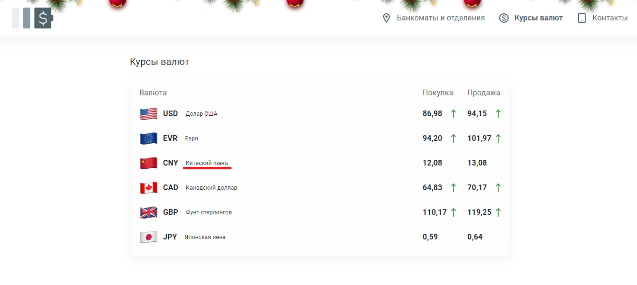
BR-010 | Лексическая ошибка - нарушен порядок слов в предложении | Средний | Открыта страница "Контакты" сайта https://test-powerbank.astondevs.ru/ | 1) Пользователь нажал на строку "Контакты"; 2) Открылась страница с контактными номерами; | Результат: лексическая ошибка - нарушен порядок слов в предложении "На всех звонках в контакт-центр осуществляется запись разговора для обеспечения качества обслуживания" Ожидаемый результат: предложение написаны без ошибок | Браузер: Google Chrome Версия:121.0.6167.140 (Официальная сборка), (64 бит) | 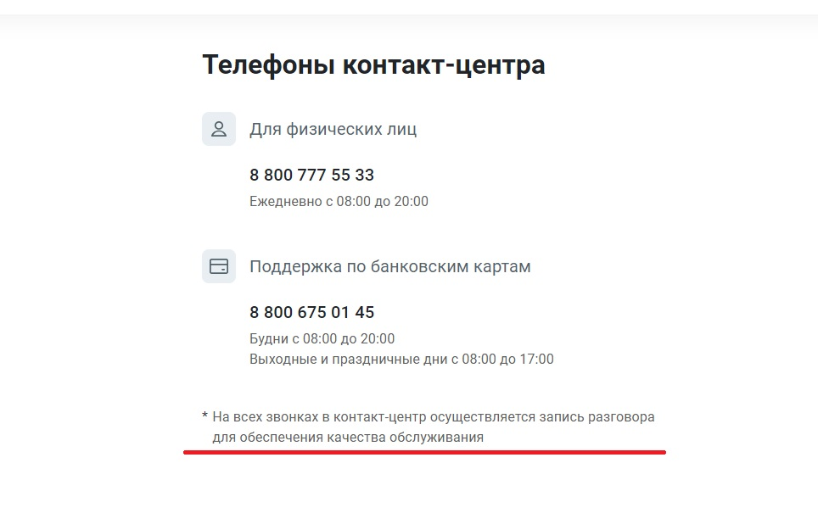
BR-011 | Необоснованный запрос паспортных данных для регистрации | Важный | Открыта главная страница сайта https://test-powerbank.astondevs.ru/ | Пользователь в шапке "Вход" переключился на вкладку "По паспорту" для входа на сайт | Результат: использование паспортных данных пользователя для регистрации на сайте небезопасно. Следует заменить на данные почты Ожидаемый результат: наличие вкладки входа "По e-mail" | Браузер: Google Chrome Версия:121.0.6167.140 (Официальная сборка), (64 бит) | 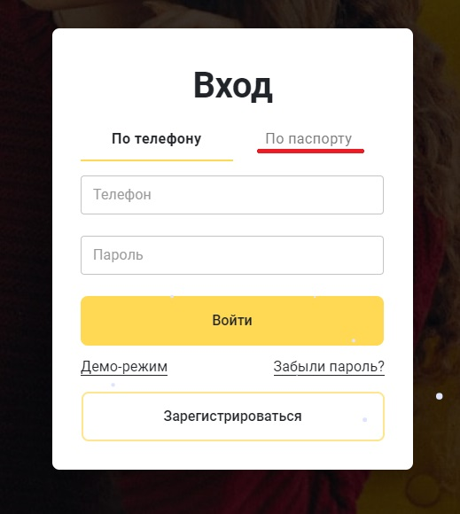
BR-012 | Ошибка 500 при отправлении кода верификацию пользователю | Критический | Открыта страница регистрации сайта https://test-powerbank.astondevs.ru/ | 1) Пользователь ввёл данные для регисатрации на сайте; 2) Нажал на кнопку "Продолжить" | Результат: не удалось отправить код верификации по указанным данным. Код ошибки: 500 Ожидаемый результат: поступление кода верификации по указанным данным | Браузер: Google Chrome Версия:121.0.6167.140 (Официальная сборка), (64 бит) | 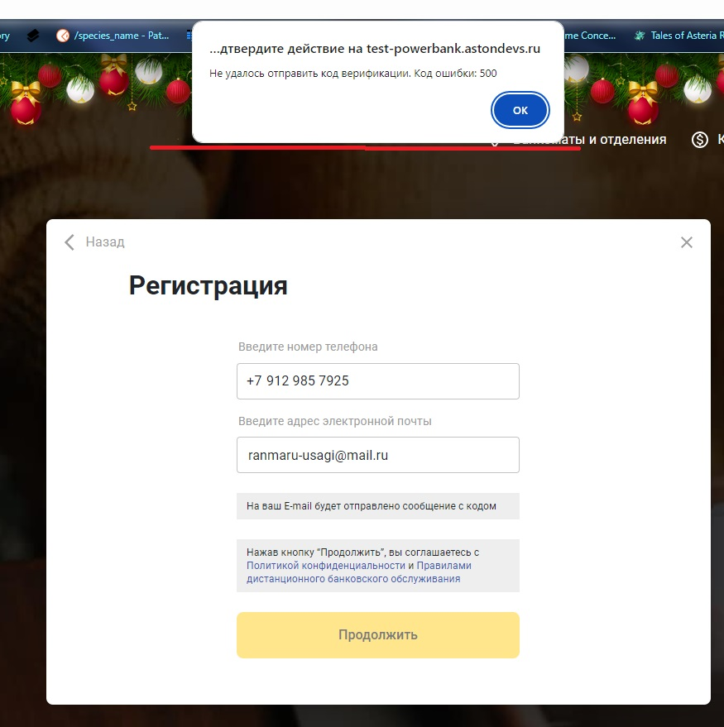
BR-013 | Необоснованный запрос паспортных данных для регистрации | Важный | Открыта страница регистрации сайта https://test-powerbank.astondevs.ru/ | 1) Пользователь ввёл код для регистрации; 2) Нажал на кнопку "Продолжить" | Результат: использование паспортных данных пользователя для регистрации на сайте небезопасно Ожидаемый результат: отсутствие обязательного запроса данных паспорта для регистрации на сайте | Браузер: Google Chrome Версия:121.0.6167.140 (Официальная сборка), (64 бит) | 